ＺＥＨデベロッパー登録申請書
枠は必ず入力、押印していることを確認してください。エクセルシート上、入力が必要な欄は で表示されます。入力すると白に変わります。パソコン入力時に旧字で変換できない場合、代替の新字体で入力してください。
１
申請日を半角数字で入力してください。
ＺＥＨデベロッパー登録申請書 |  |  |  |  |  |  |  |  |  |  |  |  |  |  |  |  |  |  |  |  |  | 年 |  | 月 |  |  |  | 日
定型様式８－１－１ |  |  |  |  |  |  |  |  |  |  |  |  |  |  |  |  |  |  |  |  |  |  |  | （ | １ |  | ／ | ５ | 枚 | ）

一般社団法人 環境共創イニシアチブ
代表理事 赤池 学 殿

 |  |  |  |  |  | 登録申請者 |  |  |  | 郵便番号 |  |  | 〒 | 00 | - | 000
 |  |  |  |  |  |  |  |  |  | 所在地
 |  |  |  |  |  |  |  |  |  | 法人名 |  |  | 0
 |  |  |  |  |  |  |  |  |  | 代表者等名 |  |  |  |  |  |  |  |  |  |  |  |  |  |  |  | 登録印
登録申請者の情報は、 の入力内容が自動反映されます。
２
４
登録印を押印してください。
３

平成３１年度 省エネルギー投資促進に向けた支援補助金
（住宅・ビルの革新的省エネルギー技術導入促進事業）
（ネット・ゼロ・エネルギー・ハウス支援事業）
ＺＥＨデベロッパー登録申請書

平成３１年度 省エネルギー投資促進に向けた支援補助金（住宅・ビルの革新的省エネルギー技術導入促進事業）（ネット・ゼロ・エネルギー・ハウス支援事業）のＺＥＨデベロッパー登録を申請します。

【法人名/フリガナ/代表者役職/代表者】
・略称等を使用せず商業登記簿謄本と整合性のとれる内容を全角で入力してください。
【法人番号】
・国税庁のホームページ「法人番号公表サイト」で公表されている法人番号を半角数字で入力してください。
【郵便番号】
・半角数字で入力してください。
【住所】
・郵便番号と整合性のとれる正しい名称で入力してください。
・略称等を使用せず商業登記簿謄本と整合性のとれる内容を全角で入力してください。
・住所が地方政令都市にある場合、市を「市区町村」に、区以降を下段に入力してください。
・住所が郡にある場合、郡を「市区町村」に、町名以降を下段に入力してください。
４
ＺＥＨデベロッパー登録申請書 |  |  |  |  |  |  |  |  |  |  |  |  |  |  |  |  |  |  |  |  |  |  |  | （ | ２ |  | ／ | ５ | 枚 | ）
定型様式８－１－１
申請者の詳細
１. ＺＥＨデベロッパー情報
フリガナ
法人名
法人番号 （13桁） |  |  |  |  |  |  |  |  |  |  |  |  |  |  |  |  |  |  |  |  |  |  |  |  |  |  |  |  |  |  | 0
登録種別は、Ｄ登録（マンションデベロッパー等）、
Ｃ登録（建築請負会社等）のいずれか、もしくは両方の項目を選択できます。
対応可能な種別にチェックを入れてください。
※「Ｃ登録」「Ｄ登録」チェックにより、登録種別に合う「資格情報」を必ず入力してください。
５
代表者役職
フリガナ
代表者 |  |  | 氏 |  |  |  |  |  |  |  |  |  |  |  |  |  |  | 名
住所 |  |  | 〒 |  |  |  | ‐ |  |  |  |  | 都道府県 | --選択-- |  |  |  |  | 市区町村

必ず大分類、中分類の順で選択してください。
商業登記簿謄本と整合のとれる内容をプルダウンから選択してください。主たる業種が複数ある場合、商業登記簿謄本に記載があり、「登録種別」に合う業種をひとつ選択してください。
詳しくは総務省ホームページより「日本標準産業分類」を参考にしてください。
６
登録種別 |  |  | Ｄ登録（マンションデベロッパー等） |  |  |  |  |  |  |  |  |  |  |  |  |  |  | Ｃ登録（建築請負会社等）
業種 |  |  | 大分類
 |  |  | 中分類
２. 資格情報
許可（登録）証 |  |  |  |  |  |  |  |  |  |  |  |  |  |  |  | 宅地建物取引業免許証番号
 | 宅地建物取引業免許

登録種別を「Ｄ登録」とする場合は、宅地建物取
引業免許の免許証番号を入力してください。「Ｃ登録」とする場合は、一般建設業許可証又は、特定建設業許可証の許可番号を入力してください。
※Ｄ登録・Ｃ登録の両方とする場合は、両方の番号を入力してください。
７
許可（登録）証 |  |  |  |  |  |  |  |  |  |  |  |  |  |  |  | 許可（登録）番号
 | 一般建設業許可証
 | 特定建設業許可証
３. 実務担当者情報（問合せ等で確実に対応できる実務担当者の連絡先を記入すること）
所属部署
ＺＥＨデベロッパー登録申請について内容を理解
しており、ＳＩＩからの問い合わせ等に対応できる方を実務担当者としてください。（この情報はＳＩＩとのやりとりでのみ使用し、公開されません）
※ＳＩＩからの送付物、電話連絡、メール等は全て担当者経由で行われます。各項目をよくご確認の上、入力してください。
※「Ｅ-ＭＡＩＬ」は携帯電話のメールアドレスは使用できません。
８
フリガナ
担当者 |  |  | 氏名
住所 |  |  | 〒 |  |  |  | ‐ |  |  |  |  | 都道府県 | --選択-- |  |  |  |  | 市区町村

電話番号 |  |  |  |  |  | ‐ |  |  |  |  | ‐
携帯電話番号 |  |  |  |  |  | ‐ |  |  |  |  | ‐
Ｅ-ＭＡＩＬ |  |  |  |  |  |  |  |  |  |  |  |  |  |  |  |  |  | @

別紙１ |  |  |  |  |  |  |  |  |  |  |  |  |  |  |  |  |  |  |  |  |  |  |  | （ | ３ |  | ／ | ５ | 枚 | ）

９
法人・団体名称等は で入力した法人名が自動反映されます。
４
役員名簿

法人・団体名等 |  |  |  |  | ： | 0

 | 氏名 カナ |  |  |  |  |  |  | 氏名 漢字 |  |  |  |  |  |  | 生年月日 |  |  |  |  |  | 性別 |  | 役職名
 |  |  |  |  |  |  |  |  |  |  |  |  |  |  | 和暦 |  | 年 |  | 月 | 日

商業登記簿謄本に記載されている役員（抹消事項は除く）をすべて入力してください。
【氏名カナ/漢字】
・姓と名の間を全角で１マス空けてください。
・氏名に英字を用いる方は、氏名カナ欄は当該アルファベットのカナ読み、氏名漢字欄はアルファベットを入力してください。
【生年月日】
・和暦はプルダウンから選択してください。（大正はＴ、昭和はＳ、平成はＨ）
・年月日の数字は全角２桁で入力してください。
【性別】
・プルダウンから選択してください。（男性はＭ、女性はＦ）
１０

 | （注） 役員名簿については、氏名カナ（全角、姓と名の間は全角で１マス空け）、氏名漢字（全角、姓と名の間は全角で１マス空け）、生年月日（全角で大正はＴ、昭和はＳ、平成はＨ、数字は２桁全角）、性別（全角で男性はＭ、女性はＦ）、会社名及び役職名を記入する。 また、外国人については、氏名漢字欄は商業登記簿のとおりに記入し、カナ欄はカナ読みを記入すること。

別紙２ |  |  |  |  |  |  |  |  |  |  |  |  |  |  |  |  |  |  |  |  |  |  |  | （ | ４ |  | ／ | ５ | 枚 | ）

暴力団排除に関する誓約事項

当社（団体である場合は当団体）は、登録の申請をするに当たって、また、公表期間及び公表後においては、下記のいずれにも該当しないことを誓約いたします。この誓約が虚偽であり、又はこの誓約に反したことにより、当方が不利益を被ることとなっても、異議は一切申し立てません。

記

(１) 法人等（法人又は団体をいう。）が、暴力団（暴力団員による不当な行為の防止に関する 法律（平成３年法律第７７号）第２条第２号に規定する暴力団をいう。以下同じ。）であるとき 又は法人等の役員等（法人である場合は役員、団体である場合は 代表者、理事等、その他経営に実質的に関与している者をいう。以下同じ。）が、暴力団員 （同法第２条第６号に規定する暴力団員をいう。以下同じ。）であるとき

(２) 役員等が、自己、自社若しくは第三者の不正の利益を図る目的又は第三者に損害を加える目的を もって、暴力団又は暴力団員を利用するなどしているとき

(３) 役員等が、暴力団又は暴力団員に対して、資金等を供給し、又は便宜を供与するなど直接的 あるいは積極的に暴力団の維持、運営に協力し、若しくは関与しているとき

(４) 役員等が、暴力団又は暴力団員であることを知りながらこれと社会的に非難されるべき関係を 有しているとき

 |  |  |  |  |  |  |  |  |  |  |  |  |  |  |  |  |  |  |  |  |  |  |  |  | 以上

別紙３ |  |  |  |  |  |  |  |  |  |  |  |  |  |  |  |  |  |  |  |  |  |  |  | （ | ５ |  | ／ | ５ | 枚 | ）

一般社団法人 環境共創イニシアチブ
代 表 理 事 赤池 学 殿

平成３１年度 省エネルギー投資促進に向けた支援補助金 （住宅・ビルの革新的省エネルギー技術導入促進事業） （ネット・ゼロ・エネルギー・ハウス支援事業） ＺＥＨデベロッパー登録に係わる誓約書

私は、ＺＥＨデベロッパー登録の申請を一般社団法人環境共創イニシアチブ（以下「ＳＩＩ」という。）に提出するに当たって、以下の項目について誓約いたします。この誓約が虚偽であり、又はこの誓約に反したことにより、当方が不利益を被ることとなっても、一切異議は申し立てません。

１. |  | ＺＥＨデベロッパー登録申請
 |  | 本事業の交付規程及び公募要領の内容を全て承知の上で、ＺＥＨデベロッパーの役割及び要件等について確認し、
 |  | 了承している。

２. |  | 暴力団排除
 |  | 別紙２の暴力団排除に関する誓約事項について熟読し、理解の上、これに同意している。

３. |  | 申請・登録の無効
 |  | 申請書及び添付書類一式に記載した内容について責任をもち、虚偽、不正の内容が一切ないことを確認している。
 |  | 申請書及び添付書類一式の虚偽、不正が発覚した場合、ＺＥＨデベロッパー登録後であってもＳＩＩは
 |  | これを無効とすることができることを理解し、了承している。

４. |  | ＺＥＨデベロッパー情報の利用
 |  | ＳＩＩが取得したＺＥＨデベロッパー情報については、申請に係る事務処理に利用する他、ＳＩＩが開催するセミナー、
 |  | シンポジウム、本事業の効果検証のための調査・分析、ＳＩＩが作成するパンフレット・事例集、
 |  | 国が行うその他調査業務等に利用されることがあることを理解し、了承している。

５. |  | 申請登録内容の変更及び取下げ
 |  | 申請書の提出後に申請登録内容に変更が発生した場合には、ＳＩＩに速やかに報告することを了承している。
 |  | 万が一、ＳＩＩへの報告を怠った場合は、ＺＥＨデベロッパー登録の抹消を行う場合があることを理解し、了承している。

６. |  | 調査等の協力
 |  | ＺＥＨデベロッパーとしての活動が計画に適して公正に実施されているかを判断するための調査等に協力することを理解し、
 |  | 了承している。

７. |  | 事業の不履行等
 |  | ＺＥＨデベロッパー登録後、不正等が発覚した場合は、そのＺＥＨデベロッパーの登録を抹消するにとどまらず、ＳＩＩは
 |  | これに関わった本事業の補助事業者に返還を求めることもあり得ることを理解し、了承している。

2021
８. |  | 報告義務
 |  | ＺＥＨデベロッパーは2019年度のＺＥＨ－Ｍ導入実績を2020年4月に報告し、2021年まで毎年報告する義務があることを
 |  | 理解し、了承している。

９. |  | 免責
 |  | ＳＩＩは、ＺＥＨデベロッパーと本事業に係る第三者との間に生じるトラブルや損害について、一切の関与・責任を
 |  | 負わないことを理解し、了承している。
法人・団体名等は で入力した申請日を半角数字で入力してください。
１１
１
１０. |  | 事業の内容変更、終了
 |  | ＳＩＩは、国との協議に基づき、本事業及び、ＺＥＨデベロッパー登録制度を終了、又は内容の変更を行うことができる
 |  | ことを承知している。

法人名・団体名等などは、 で入力した法人名、代表者役
職、代表者氏名が自動反映されます。
１２
４
以上の誓約事項の内容に同意し、申請内容に間違いがないことを確認した上で署名・押印します。

登録印を押してください。
１３
 |  |  |  |  |  |  |  |  |  |  |  |  |  |  |  |  |  |  |  |  |  |  | 年 | 月 |  |  | 日
 |  |  |  | 法人名 |  |  |  |  | 0
 |  |  |  | 代表者等名 |  |  |  |  |  |  |  |  |  |  |  |  |  |  |  |  |  |  |  | 登録印

ＺＥＨデベロッパー公開情報
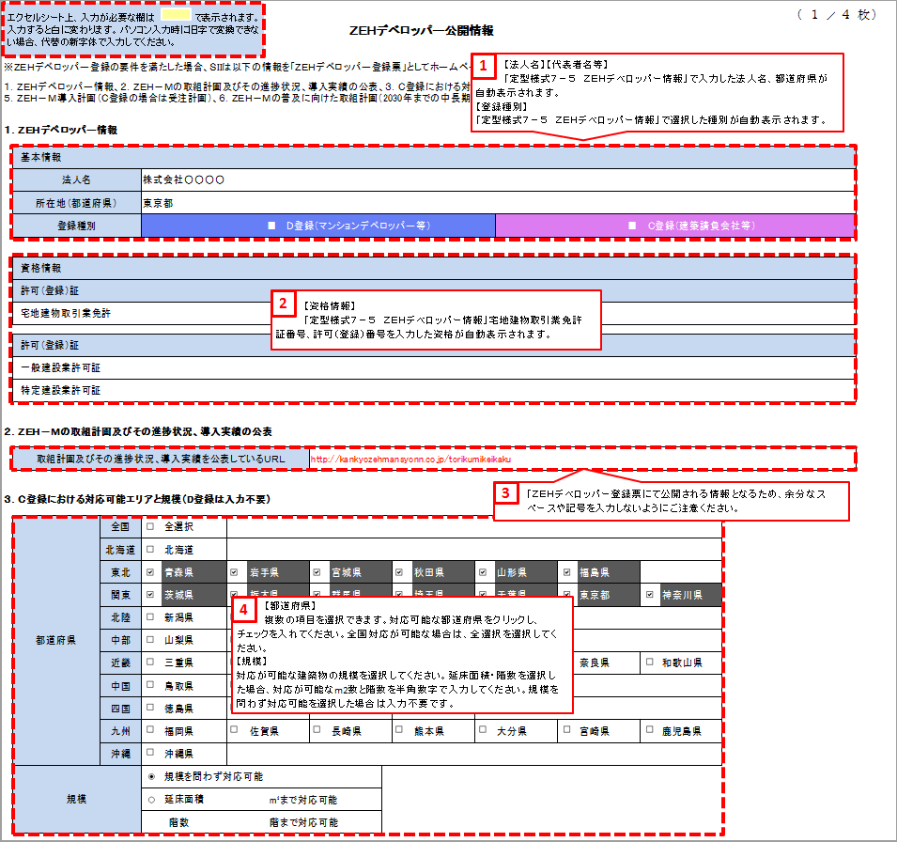
定型様式８－２－１ |  |  |  |  |  |  |  |  |  |  |  |  |  |  |  |  |  |  |  |  |  |  |  |  |  |  |  |  |  | ( | １ | ／ | ４ | 枚 | ）
 |  |  |  |  |  | ＺＥＨデベロッパー公開情報

【法人名】【代表者名等】
「ＺＥＨデベロッパー申請書」で入力した法人名、都道府県が自動表示されます。
【登録種別】
「ＺＥＨデベロッパー申請書」で選択した種別が自動表示されます。
１
※ＺＥＨデベロッパー登録の要件を満たした場合、ＳＩＩは以下の情報を「ＺＥＨデベロッパー登録票」としてホームページにて公表します。
１．ＺＥＨデベロッパー情報、２．ＺＥＨ－Ｍの取組計画及びその進捗状況、導入実績の公表、３．Ｃ登録における対応可能エリアと規模、４．ＺＥＨ－Ｍ導入実績（Ｃ登録の場合は建築実績） ５．ＺＥＨ－Ｍ導入計画（Ｃ登録の場合は受注計画）、６．ＺＥＨ－Ｍの普及に向けた取組計画（2030年までの中長期計画）、７．Ｃ登録におけるＺＥＨ－Ｍ相談窓口

１．ＺＥＨデベロッパー情報

 | 基本情報
 | 法人名
 | 所在地（都道府県） |  |  | --選択--
 | 登録種別 |  |  | □ |  |  |  |  |  |  |  | Ｄ登録（マンションデベロッパー等） |  |  |  |  |  |  |  |  | □ |  |  |  |  | Ｃ登録（建築請負会社等）

【資格情報】
「ＺＥＨデベロッパー申請書」の宅地建物取引行免許証番号、許可（登録）番号を入力した資格が自動表示されます。
２
 | 資格情報
 | 許可（登録）証
 | 宅地建物取引業免許

 | 許可（登録）証
 | 一般建設業許可証
 | 特定建設業許可証

２．ＺＥＨ－Ｍの取組計画及びその進捗状況、導入実績の公表

 | 取組計画及びその進捗状況、導入実績を公表しているＵＲＬ

３．Ｃ登録における対応可能エリアと規模（D登録は入力不要）

 | 都道府県 |  | 全国 |  | 全選択
 |  |  | 北海道 |  | 北海道
 |  |  | 東北 |  | 青森県 |  |  |  | 岩手県 |  |  |  |  |  | 宮城県 |  |  | 秋田県 |  |  | 山形県 |  |  | 福島県
 |  |  | 関東 |  | 茨城県 |  |  |  | 栃木県 |  |  |  |  |  | 群馬県 |  |  | 埼玉県 |  |  | 千葉県 |  |  | 東京都 |  |  | 神奈川県
 |  |  | 北陸 |  | 新潟県 |  |  |  | 富山県 |  |  |  |  |  | 石川県 |  |  | 福井県
 |  |  | 中部 |  | 山梨県 |  |  |  | 長野県 |  |  |  |  |  | 岐阜県 |  |  | 静岡県 |  |  | 愛知県
 |  |  | 近畿 |  | 三重県 |  |  |  | 滋賀県 |  |  |  |  |  | 京都府 |  |  | 大阪府 |  |  | 兵庫県 |  |  | 奈良県 |  |  | 和歌山県
 |  |  | 中国 |  | 鳥取県 |  |  |  | 島根県 |  |  |  |  |  | 岡山県 |  |  | 広島県 |  |  | 山口県
 |  |  | 四国 |  | 徳島県 |  |  |  | 香川県 |  |  |  |  |  | 愛媛県 |  |  | 高知県
 |  |  | 九州 |  | 福岡県 |  |  |  | 佐賀県 |  |  |  |  |  | 長崎県 |  |  | 熊本県 |  |  | 大分県 |  |  | 宮崎県 |  |  | 鹿児島県
 |  |  | 沖縄 |  | 沖縄県
 | 規模 |  |  |  | 規模を問わず対応可能
 |  |  |  |  | 延床面積 |  |  |  |  |  | m²まで対応可能
 |  |  |  | 階数 |  |  |  |  |  |  | 階まで対応可能

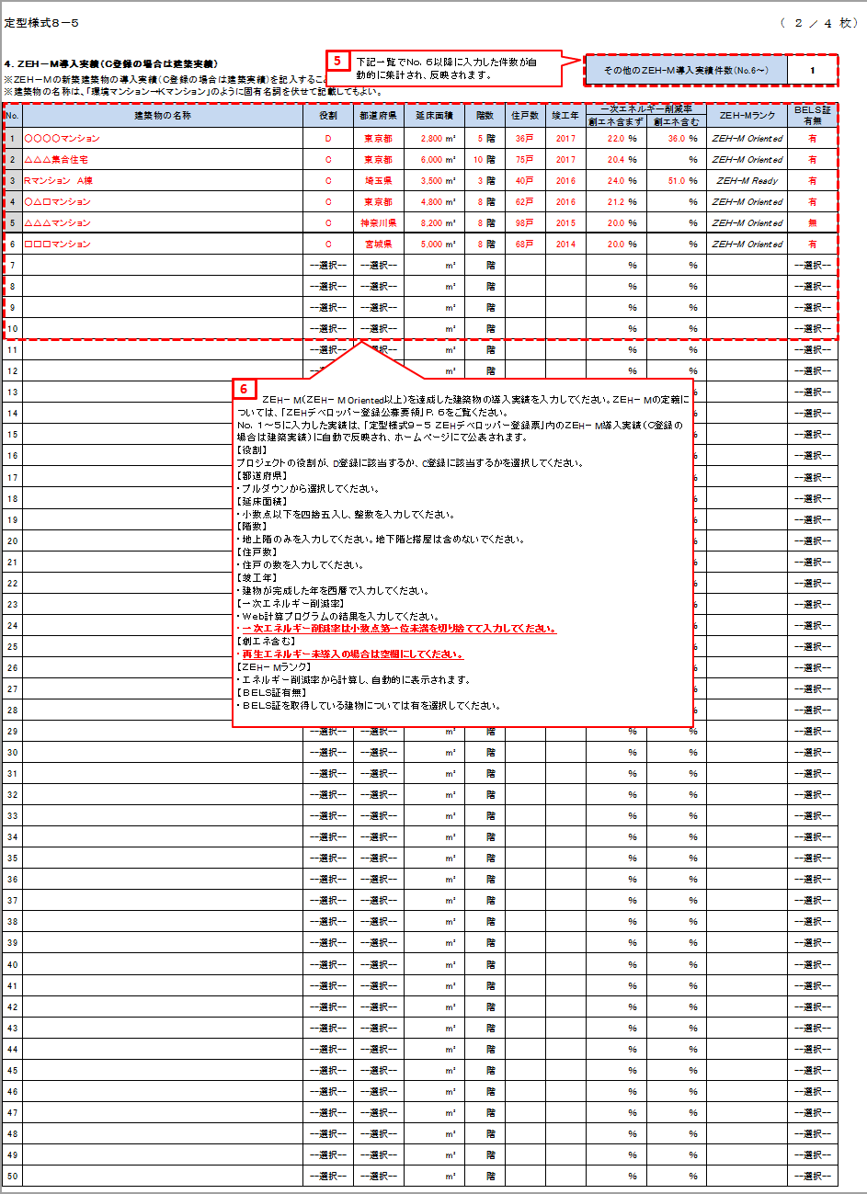
定型様式８－２－１
定型様式８－２－１ |  |  |  |  |  |  |  |  |  |  |  |  |  |  |  |  |  |  |  |  |  |  |  |  |  |  |  |  |  | ( | ２ | ／ | ４ | 枚 | ）

４．ＺＥＨ－Ｍ導入実績（Ｃ登録の場合は建築実績） |  |  |  |  |  |  |  |  |  |  |  |  |  |  |  |  |  |  |  |  |  |  |  |  | その他のＺＥＨ－Ｍ導入実績件数（No.6～） |  |  |  |  |  | 0
※ＺＥＨ－Ｍの新築建築物の導入実績（Ｃ登録の場合は建築実績）を記入すること。（No.1～5までの情報を公開）
※建築物の名称は、「環境マンション→Ｋマンション」のように固有名詞を伏せて記載してもよい。

No. |  | 建築物の名称 |  |  |  |  |  |  |  |  |  |  |  | 役割 |  |  | 都道府県 | 延床面積 |  | 階数 |  | 住戸数 | 竣工年 |  | 一次エネルギー削減率 |  |  |  | ＺＥＨ－Ｍランク |  | ＢＥＬＳ証 有無
 |  |  |  |  |  |  |  |  |  |  |  |  |  |  |  |  |  |  |  |  |  |  |  |  | 創エネ含まず |  | 創エネ含む
1 |  |  |  |  |  |  |  |  |  |  |  |  |  | --選択-- |  |  | --選択-- |  | m² |  | 階 |  |  |  |  | ％ |  | ％ |  |  | --選択--
2 |  |  |  |  |  |  |  |  |  |  |  |  |  | --選択-- |  |  | --選択-- |  | m² |  | 階 |  |  |  |  | ％ |  | ％ |  |  | --選択--
3 |  |  |  |  |  |  |  |  |  |  |  |  |  | --選択-- |  |  | --選択-- |  | m² |  | 階 |  |  |  |  | ％ |  | ％ |  |  | --選択--
4 |  |  |  |  |  |  |  |  |  |  |  |  |  | --選択-- |  |  | --選択-- |  | m² |  | 階 |  |  |  |  | ％ |  | ％ |  |  | --選択--
5 |  |  |  |  |  |  |  |  |  |  |  |  |  | --選択-- |  |  | --選択-- |  | m² |  | 階 |  |  |  |  | ％ |  | ％ |  |  | --選択--
6 |  |  |  |  |  |  |  |  |  |  |  |  |  | --選択-- |  |  | --選択-- |  | m² |  | 階 |  |  |  |  | ％ |  | ％ |  |  | --選択--
7 |  |  |  |  |  |  |  |  |  |  |  |  |  | --選択-- |  |  | --選択-- |  | m² |  | 階 |  |  |  |  | ％ |  | ％ |  |  | --選択--
8 |  |  |  |  |  |  |  |  |  |  |  |  |  | --選択-- |  |  | --選択-- |  | m² |  | 階 |  |  |  |  | ％ |  | ％ |  |  | --選択--
9 |  |  |  |  |  |  |  |  |  |  |  |  |  | --選択-- |  |  | --選択-- |  | m² |  | 階 |  |  |  |  | ％ |  | ％ |  |  | --選択--
10 |  |  |  |  |  |  |  |  |  |  |  |  |  | --選択-- |  |  | --選択-- |  | m² |  | 階 |  |  |  |  | ％ |  | ％ |  |  | --選択--
11 |  |  |  |  |  |  |  |  |  |  |  |  |  | --選択-- |  |  | --選択-- |  | m² |  | 階 |  |  |  |  | ％ |  | ％ |  |  | --選択--
12 |  |  |  |  |  |  |  |  |  |  |  |  |  | --選択-- |  |  | --選択-- |  | m² |  | 階 |  |  |  |  | ％ |  | ％ |  |  | --選択--
ＺＥＨ－Ｍ（ＺＥＨ－Ｍ Ｏｒｉｅｎｔｅｄ以上）を達成した建築物の導入実績を入力してください。ＺＥＨ－Ｍの定義については、「ＺＥＨデベロッパー登録公募要領」Ｐ.６をご覧ください。
Ｎｏ.１～５に入力した実績は、「ＺＥＨデベロッパー登録票」内のＺＥＨ－Ｍ導入実績（Ｃ登録の場合は建築実績）に自動で反映され、ホームページにて公表されます。
【役割】
プロジェクトの役割が、Ｄ登録に該当するか、Ｃ登録に該当するかを選択してください。
【都道府県】
・プルダウンから選択してください。
【延床面積】
・小数点以下を四捨五入し、整数を入力してください。
【階数】
・地上階のみを入力してください。地下階と搭屋は含めないでください。
【住戸数】
・住戸の数を入力してください。
【竣工年】
・建物が完成した年を西暦で入力してください。
【一次エネルギー削減率】
・Ｗｅｂ計算プログラムの結果を入力してください。
・一次エネルギー削減率は小数点第一位未満を切り捨てて入力してください。
【創エネ含む】
・再生可能エネルギー未導入の場合は空欄にしてください。
【ＺＥＨ－Ｍランク】
・再生エネルギー削減率から計算し、自動的に表示されます。
【ＢＥＬＳ証有無】
・ＢＥＬＳ証を取得している建物については有を選択してください。
６
13 |  |  |  |  |  |  |  |  |  |  |  |  |  | --選択-- |  |  | --選択-- |  | m² |  | 階 |  |  |  |  | ％ |  | ％ |  |  | --選択--
14 |  |  |  |  |  |  |  |  |  |  |  |  |  | --選択-- |  |  | --選択-- |  | m² |  | 階 |  |  |  |  | ％ |  | ％ |  |  | --選択--
15 |  |  |  |  |  |  |  |  |  |  |  |  |  | --選択-- |  |  | --選択-- |  | m² |  | 階 |  |  |  |  | ％ |  | ％ |  |  | --選択--
16 |  |  |  |  |  |  |  |  |  |  |  |  |  | --選択-- |  |  | --選択-- |  | m² |  | 階 |  |  |  |  | ％ |  | ％ |  |  | --選択--
17 |  |  |  |  |  |  |  |  |  |  |  |  |  | --選択-- |  |  | --選択-- |  | m² |  | 階 |  |  |  |  | ％ |  | ％ |  |  | --選択--
18 |  |  |  |  |  |  |  |  |  |  |  |  |  | --選択-- |  |  | --選択-- |  | m² |  | 階 |  |  |  |  | ％ |  | ％ |  |  | --選択--
19 |  |  |  |  |  |  |  |  |  |  |  |  |  | --選択-- |  |  | --選択-- |  | m² |  | 階 |  |  |  |  | ％ |  | ％ |  |  | --選択--
20 |  |  |  |  |  |  |  |  |  |  |  |  |  | --選択-- |  |  | --選択-- |  | m² |  | 階 |  |  |  |  | ％ |  | ％ |  |  | --選択--
21 |  |  |  |  |  |  |  |  |  |  |  |  |  | --選択-- |  |  | --選択-- |  | m² |  | 階 |  |  |  |  | ％ |  | ％ |  |  | --選択--
22 |  |  |  |  |  |  |  |  |  |  |  |  |  | --選択-- |  |  | --選択-- |  | m² |  | 階 |  |  |  |  | ％ |  | ％ |  |  | --選択--
23 |  |  |  |  |  |  |  |  |  |  |  |  |  | --選択-- |  |  | --選択-- |  | m² |  | 階 |  |  |  |  | ％ |  | ％ |  |  | --選択--
24 |  |  |  |  |  |  |  |  |  |  |  |  |  | --選択-- |  |  | --選択-- |  | m² |  | 階 |  |  |  |  | ％ |  | ％ |  |  | --選択--
25 |  |  |  |  |  |  |  |  |  |  |  |  |  | --選択-- |  |  | --選択-- |  | m² |  | 階 |  |  |  |  | ％ |  | ％ |  |  | --選択--
26 |  |  |  |  |  |  |  |  |  |  |  |  |  | --選択-- |  |  | --選択-- |  | m² |  | 階 |  |  |  |  | ％ |  | ％ |  |  | --選択--
27 |  |  |  |  |  |  |  |  |  |  |  |  |  | --選択-- |  |  | --選択-- |  | m² |  | 階 |  |  |  |  | ％ |  | ％ |  |  | --選択--
28 |  |  |  |  |  |  |  |  |  |  |  |  |  | --選択-- |  |  | --選択-- |  | m² |  | 階 |  |  |  |  | ％ |  | ％ |  |  | --選択--
29 |  |  |  |  |  |  |  |  |  |  |  |  |  | --選択-- |  |  | --選択-- |  | m² |  | 階 |  |  |  |  | ％ |  | ％ |  |  | --選択--
30 |  |  |  |  |  |  |  |  |  |  |  |  |  | --選択-- |  |  | --選択-- |  | m² |  | 階 |  |  |  |  | ％ |  | ％ |  |  | --選択--
31 |  |  |  |  |  |  |  |  |  |  |  |  |  | --選択-- |  |  | --選択-- |  | m² |  | 階 |  |  |  |  | ％ |  | ％ |  |  | --選択--
32 |  |  |  |  |  |  |  |  |  |  |  |  |  | --選択-- |  |  | --選択-- |  | m² |  | 階 |  |  |  |  | ％ |  | ％ |  |  | --選択--
33 |  |  |  |  |  |  |  |  |  |  |  |  |  | --選択-- |  |  | --選択-- |  | m² |  | 階 |  |  |  |  | ％ |  | ％ |  |  | --選択--
34 |  |  |  |  |  |  |  |  |  |  |  |  |  | --選択-- |  |  | --選択-- |  | m² |  | 階 |  |  |  |  | ％ |  | ％ |  |  | --選択--
35 |  |  |  |  |  |  |  |  |  |  |  |  |  | --選択-- |  |  | --選択-- |  | m² |  | 階 |  |  |  |  | ％ |  | ％ |  |  | --選択--
36 |  |  |  |  |  |  |  |  |  |  |  |  |  | --選択-- |  |  | --選択-- |  | m² |  | 階 |  |  |  |  | ％ |  | ％ |  |  | --選択--
37 |  |  |  |  |  |  |  |  |  |  |  |  |  | --選択-- |  |  | --選択-- |  | m² |  | 階 |  |  |  |  | ％ |  | ％ |  |  | --選択--
38 |  |  |  |  |  |  |  |  |  |  |  |  |  | --選択-- |  |  | --選択-- |  | m² |  | 階 |  |  |  |  | ％ |  | ％ |  |  | --選択--
39 |  |  |  |  |  |  |  |  |  |  |  |  |  | --選択-- |  |  | --選択-- |  | m² |  | 階 |  |  |  |  | ％ |  | ％ |  |  | --選択--
40 |  |  |  |  |  |  |  |  |  |  |  |  |  | --選択-- |  |  | --選択-- |  | m² |  | 階 |  |  |  |  | ％ |  | ％ |  |  | --選択--
41 |  |  |  |  |  |  |  |  |  |  |  |  |  | --選択-- |  |  | --選択-- |  | m² |  | 階 |  |  |  |  | ％ |  | ％ |  |  | --選択--
42 |  |  |  |  |  |  |  |  |  |  |  |  |  | --選択-- |  |  | --選択-- |  | m² |  | 階 |  |  |  |  | ％ |  | ％ |  |  | --選択--
43 |  |  |  |  |  |  |  |  |  |  |  |  |  | --選択-- |  |  | --選択-- |  | m² |  | 階 |  |  |  |  | ％ |  | ％ |  |  | --選択--
44 |  |  |  |  |  |  |  |  |  |  |  |  |  | --選択-- |  |  | --選択-- |  | m² |  | 階 |  |  |  |  | ％ |  | ％ |  |  | --選択--
45 |  |  |  |  |  |  |  |  |  |  |  |  |  | --選択-- |  |  | --選択-- |  | m² |  | 階 |  |  |  |  | ％ |  | ％ |  |  | --選択--
46 |  |  |  |  |  |  |  |  |  |  |  |  |  | --選択-- |  |  | --選択-- |  | m² |  | 階 |  |  |  |  | ％ |  | ％ |  |  | --選択--
47 |  |  |  |  |  |  |  |  |  |  |  |  |  | --選択-- |  |  | --選択-- |  | m² |  | 階 |  |  |  |  | ％ |  | ％ |  |  | --選択--
48 |  |  |  |  |  |  |  |  |  |  |  |  |  | --選択-- |  |  | --選択-- |  | m² |  | 階 |  |  |  |  | ％ |  | ％ |  |  | --選択--
49 |  |  |  |  |  |  |  |  |  |  |  |  |  | --選択-- |  |  | --選択-- |  | m² |  | 階 |  |  |  |  | ％ |  | ％ |  |  | --選択--
50 |  |  |  |  |  |  |  |  |  |  |  |  |  | --選択-- |  |  | --選択-- |  | m² |  | 階 |  |  |  |  | ％ |  | ％ |  |  | --選択--
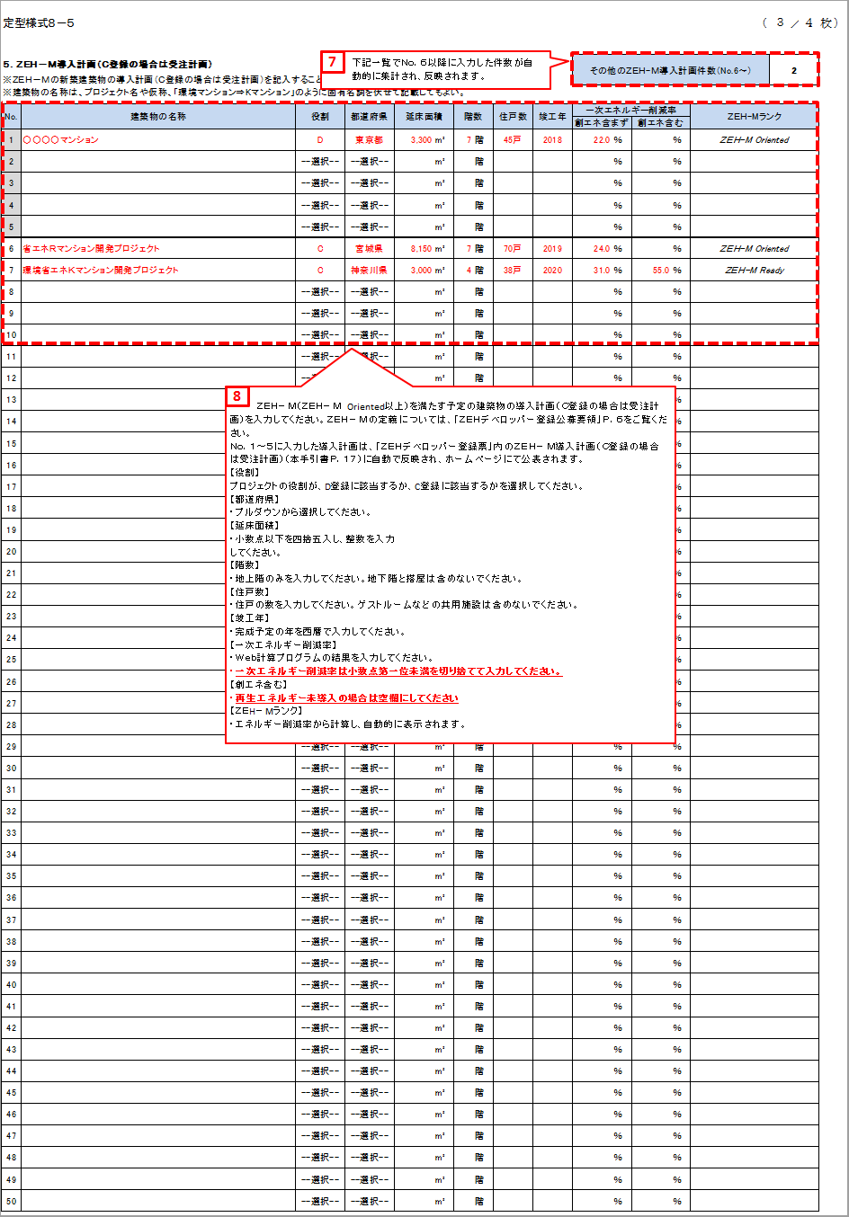
定型様式８－２－１
定型様式８－２－１ |  |  |  |  |  |  |  |  |  |  |  |  |  |  |  |  |  |  |  |  |  |  |  |  |  |  |  |  |  | ( | ３ | ／ | ４ | 枚 | ）

５．ＺＥＨ－Ｍ導入計画（Ｃ登録の場合は受注計画） |  |  |  |  |  |  |  |  |  |  |  |  |  |  |  |  |  |  |  |  |  |  |  |  | その他のＺＥＨ－Ｍ導入計画件数（No.6～） |  |  |  |  |  | 0
※ＺＥＨ－Ｍの新築建築物の導入計画（Ｃ登録の場合は受注計画）を記入すること。（No.1～5までの情報を公開）
※建築物の名称は、プロジェクト名や仮称、「環境マンション⇒Kマンション」のように固有名詞を伏せて記載してもよい。

No. |  | 建築物の名称 |  |  |  |  |  |  |  |  |  |  |  | 役割 |  |  | 都道府県 | 延床面積 |  | 階数 |  | 住戸数 | 竣工年 |  | 一次エネルギー削減率 |  |  |  | ＺＥＨ－Ｍランク
 |  |  |  |  |  |  |  |  |  |  |  |  |  |  |  |  |  |  |  |  |  |  |  |  | 創エネ含まず |  | 創エネ含む
1 |  |  |  |  |  |  |  |  |  |  |  |  |  | --選択-- |  |  | --選択-- |  | m² |  | 階 |  |  |  |  | ％ |  | ％
2 |  |  |  |  |  |  |  |  |  |  |  |  |  | --選択-- |  |  | --選択-- |  | m² |  | 階 |  |  |  |  | ％ |  | ％
3 |  |  |  |  |  |  |  |  |  |  |  |  |  | --選択-- |  |  | --選択-- |  | m² |  | 階 |  |  |  |  | ％ |  | ％
4 |  |  |  |  |  |  |  |  |  |  |  |  |  | --選択-- |  |  | --選択-- |  | m² |  | 階 |  |  |  |  | ％ |  | ％
5 |  |  |  |  |  |  |  |  |  |  |  |  |  | --選択-- |  |  | --選択-- |  | m² |  | 階 |  |  |  |  | ％ |  | ％
6 |  |  |  |  |  |  |  |  |  |  |  |  |  | --選択-- |  |  | --選択-- |  | m² |  | 階 |  |  |  |  | ％ |  | ％
7 |  |  |  |  |  |  |  |  |  |  |  |  |  | --選択-- |  |  | --選択-- |  | m² |  | 階 |  |  |  |  | ％ |  | ％
8 |  |  |  |  |  |  |  |  |  |  |  |  |  | --選択-- |  |  | --選択-- |  | m² |  | 階 |  |  |  |  | ％ |  | ％
9 |  |  |  |  |  |  |  |  |  |  |  |  |  | --選択-- |  |  | --選択-- |  | m² |  | 階 |  |  |  |  | ％ |  | ％
10 |  |  |  |  |  |  |  |  |  |  |  |  |  | --選択-- |  |  | --選択-- |  | m² |  | 階 |  |  |  |  | ％ |  | ％
11 |  |  |  |  |  |  |  |  |  |  |  |  |  | --選択-- |  |  | --選択-- |  | m² |  | 階 |  |  |  |  | ％ |  | ％
ＺＥＨ－Ｍ（ＺＥＨ－Ｍ Ｏｒｉｅｎｔｅｄ以上）を満たす予定の建築物の導入計画（Ｃ登録の場合は受注計画）を入力してください。ＺＥＨ－Ｍの定義については、「ＺＥＨデベロッパー登録公募要領」Ｐ.６をご覧ください。
Ｎｏ.１～５に入力した導入計画は、「ＺＥＨデベロッパー登録票」内のＺＥＨ－Ｍ導入計画（Ｃ登録の場合は受注計画）（本手引書Ｐ.１７）に自動で反映され、ホームページにて公表されます。
【役割】
プロジェクトの役割が、Ｄ登録に該当するか、Ｃ登録に該当するかを選択してください。
【都道府県】
・プルダウンから選択してください。
【延床面積】
・小数点以下を四捨五入し、整数を入力してください。
【階数】
・地上階のみを入力してください。地下階と搭屋は含めないでください。
【住戸数】
・住戸の数を入力してください。ゲストルーム等の共用施設は含めないでください。
【竣工年】
・完成予定の年を西暦で入力してください。
【一次エネルギー削減率】
・Ｗｅｂ計算プログラムの結果を入力してください。
・一次エネルギー削減率は小数点第一位未満を切り捨てて入力してください。
【創エネ含む】
・再生可能エネルギー未導入の場合は空欄にしてください。
【ＺＥＨ－Ｍランク】
・エネルギー削減率から計算し、自動的に表示されます。
８
12 |  |  |  |  |  |  |  |  |  |  |  |  |  | --選択-- |  |  | --選択-- |  | m² |  | 階 |  |  |  |  | ％ |  | ％
13 |  |  |  |  |  |  |  |  |  |  |  |  |  | --選択-- |  |  | --選択-- |  | m² |  | 階 |  |  |  |  | ％ |  | ％
14 |  |  |  |  |  |  |  |  |  |  |  |  |  | --選択-- |  |  | --選択-- |  | m² |  | 階 |  |  |  |  | ％ |  | ％
15 |  |  |  |  |  |  |  |  |  |  |  |  |  | --選択-- |  |  | --選択-- |  | m² |  | 階 |  |  |  |  | ％ |  | ％
16 |  |  |  |  |  |  |  |  |  |  |  |  |  | --選択-- |  |  | --選択-- |  | m² |  | 階 |  |  |  |  | ％ |  | ％
17 |  |  |  |  |  |  |  |  |  |  |  |  |  | --選択-- |  |  | --選択-- |  | m² |  | 階 |  |  |  |  | ％ |  | ％
18 |  |  |  |  |  |  |  |  |  |  |  |  |  | --選択-- |  |  | --選択-- |  | m² |  | 階 |  |  |  |  | ％ |  | ％
19 |  |  |  |  |  |  |  |  |  |  |  |  |  | --選択-- |  |  | --選択-- |  | m² |  | 階 |  |  |  |  | ％ |  | ％
20 |  |  |  |  |  |  |  |  |  |  |  |  |  | --選択-- |  |  | --選択-- |  | m² |  | 階 |  |  |  |  | ％ |  | ％
21 |  |  |  |  |  |  |  |  |  |  |  |  |  | --選択-- |  |  | --選択-- |  | m² |  | 階 |  |  |  |  | ％ |  | ％
22 |  |  |  |  |  |  |  |  |  |  |  |  |  | --選択-- |  |  | --選択-- |  | m² |  | 階 |  |  |  |  | ％ |  | ％
23 |  |  |  |  |  |  |  |  |  |  |  |  |  | --選択-- |  |  | --選択-- |  | m² |  | 階 |  |  |  |  | ％ |  | ％
24 |  |  |  |  |  |  |  |  |  |  |  |  |  | --選択-- |  |  | --選択-- |  | m² |  | 階 |  |  |  |  | ％ |  | ％
25 |  |  |  |  |  |  |  |  |  |  |  |  |  | --選択-- |  |  | --選択-- |  | m² |  | 階 |  |  |  |  | ％ |  | ％
26 |  |  |  |  |  |  |  |  |  |  |  |  |  | --選択-- |  |  | --選択-- |  | m² |  | 階 |  |  |  |  | ％ |  | ％
27 |  |  |  |  |  |  |  |  |  |  |  |  |  | --選択-- |  |  | --選択-- |  | m² |  | 階 |  |  |  |  | ％ |  | ％
28 |  |  |  |  |  |  |  |  |  |  |  |  |  | --選択-- |  |  | --選択-- |  | m² |  | 階 |  |  |  |  | ％ |  | ％
29 |  |  |  |  |  |  |  |  |  |  |  |  |  | --選択-- |  |  | --選択-- |  | m² |  | 階 |  |  |  |  | ％ |  | ％
30 |  |  |  |  |  |  |  |  |  |  |  |  |  | --選択-- |  |  | --選択-- |  | m² |  | 階 |  |  |  |  | ％ |  | ％
31 |  |  |  |  |  |  |  |  |  |  |  |  |  | --選択-- |  |  | --選択-- |  | m² |  | 階 |  |  |  |  | ％ |  | ％
32 |  |  |  |  |  |  |  |  |  |  |  |  |  | --選択-- |  |  | --選択-- |  | m² |  | 階 |  |  |  |  | ％ |  | ％
33 |  |  |  |  |  |  |  |  |  |  |  |  |  | --選択-- |  |  | --選択-- |  | m² |  | 階 |  |  |  |  | ％ |  | ％
34 |  |  |  |  |  |  |  |  |  |  |  |  |  | --選択-- |  |  | --選択-- |  | m² |  | 階 |  |  |  |  | ％ |  | ％
35 |  |  |  |  |  |  |  |  |  |  |  |  |  | --選択-- |  |  | --選択-- |  | m² |  | 階 |  |  |  |  | ％ |  | ％
36 |  |  |  |  |  |  |  |  |  |  |  |  |  | --選択-- |  |  | --選択-- |  | m² |  | 階 |  |  |  |  | ％ |  | ％
37 |  |  |  |  |  |  |  |  |  |  |  |  |  | --選択-- |  |  | --選択-- |  | m² |  | 階 |  |  |  |  | ％ |  | ％
38 |  |  |  |  |  |  |  |  |  |  |  |  |  | --選択-- |  |  | --選択-- |  | m² |  | 階 |  |  |  |  | ％ |  | ％
39 |  |  |  |  |  |  |  |  |  |  |  |  |  | --選択-- |  |  | --選択-- |  | m² |  | 階 |  |  |  |  | ％ |  | ％
40 |  |  |  |  |  |  |  |  |  |  |  |  |  | --選択-- |  |  | --選択-- |  | m² |  | 階 |  |  |  |  | ％ |  | ％
41 |  |  |  |  |  |  |  |  |  |  |  |  |  | --選択-- |  |  | --選択-- |  | m² |  | 階 |  |  |  |  | ％ |  | ％
42 |  |  |  |  |  |  |  |  |  |  |  |  |  | --選択-- |  |  | --選択-- |  | m² |  | 階 |  |  |  |  | ％ |  | ％
43 |  |  |  |  |  |  |  |  |  |  |  |  |  | --選択-- |  |  | --選択-- |  | m² |  | 階 |  |  |  |  | ％ |  | ％
44 |  |  |  |  |  |  |  |  |  |  |  |  |  | --選択-- |  |  | --選択-- |  | m² |  | 階 |  |  |  |  | ％ |  | ％
45 |  |  |  |  |  |  |  |  |  |  |  |  |  | --選択-- |  |  | --選択-- |  | m² |  | 階 |  |  |  |  | ％ |  | ％
46 |  |  |  |  |  |  |  |  |  |  |  |  |  | --選択-- |  |  | --選択-- |  | m² |  | 階 |  |  |  |  | ％ |  | ％
47 |  |  |  |  |  |  |  |  |  |  |  |  |  | --選択-- |  |  | --選択-- |  | m² |  | 階 |  |  |  |  | ％ |  | ％
48 |  |  |  |  |  |  |  |  |  |  |  |  |  | --選択-- |  |  | --選択-- |  | m² |  | 階 |  |  |  |  | ％ |  | ％
49 |  |  |  |  |  |  |  |  |  |  |  |  |  | --選択-- |  |  | --選択-- |  | m² |  | 階 |  |  |  |  | ％ |  | ％
50 |  |  |  |  |  |  |  |  |  |  |  |  |  | --選択-- |  |  | --選択-- |  | m² |  | 階 |  |  |  |  | ％ |  | ％

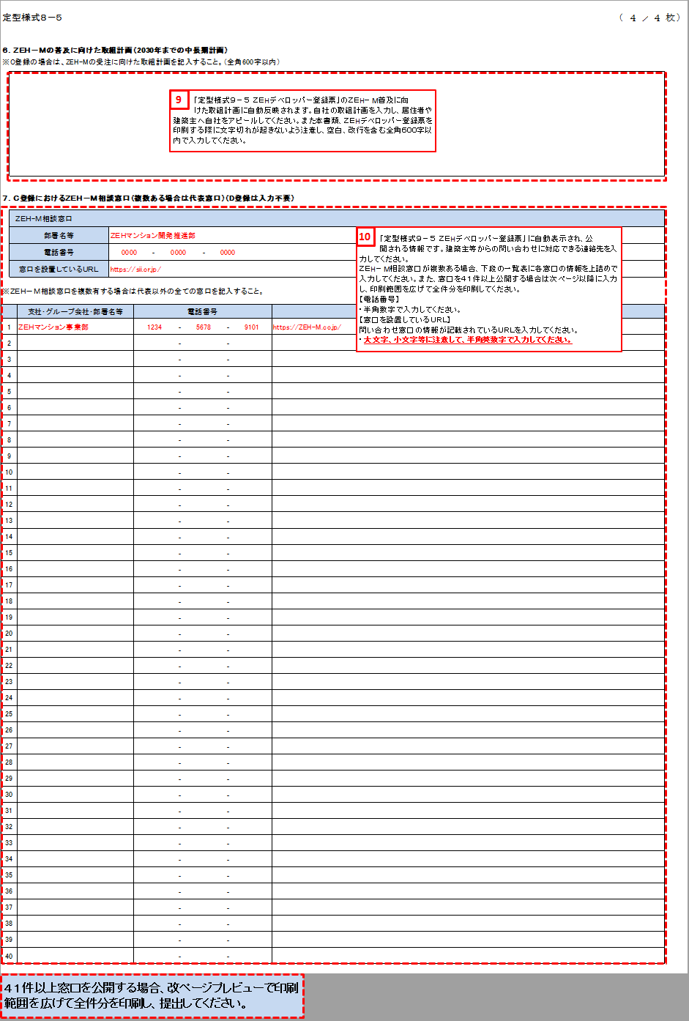
定型様式８－２－１
定型様式８－２－１ |  |  |  |  |  |  |  |  |  |  |  |  |  |  |  |  |  |  |  |  |  |  |  |  |  |  |  |  |  | ( | ４ | ／ | ４ | 枚 | ）

６．ＺＥＨ－Ｍの普及に向けた取組計画（2030年までの中長期計画）
※C登録の場合は、ＺＥＨ－Ｍの受注に向けた取組計画を記入すること。（全角600字以内）

「ＺＥＨデベロッパー登録票」のＺＥＨ－Ｍ普及に向けた取組計画に自動反映されます。自社の取組計画を入力し、居住者や建築主へ自社をアピールしてください。また本書類、ＺＥＨデベロッパー登録票を印刷する際に文字切れが起きないよう注意し、空白、改行を含む全角６００字以内で入力してください。
９

７．Ｃ登録におけるＺＥＨ－Ｍ相談窓口（複数ある場合は代表窓口）（D登録は入力不要）

「ＺＥＨデベロッパー登録票」に自動表示され、公開される情報です。建築主等からの問い合わせに対応できる連絡先を入力してください。
ＺＥＨ－Ｍ相談窓口が複数ある場合、下段の一覧表に各窓口の情報を上詰めで入力してください。また、窓口を４１件以上公開する場合は次ページ以降に入力し、印刷範囲を広げて全件分を印刷してください。
【電話番号】
・半角数字で入力してください。
【窓口を設置しているＵＲＬ】
・問い合わせ窓口の情報が記載されているＵＲＬを入力してください。
・大文字、小文字等に注意して、半角英数字で入力してください。
10
 | ＺＥＨ－Ｍ相談窓口
 | 部署名等
 | 電話番号 |  |  |  |  |  | ‐ |  |  | ‐
 | 窓口を設置しているＵＲＬ

※ＺＥＨ－Ｍ相談窓口を複数有する場合は代表以外の全ての窓口を記入すること。

 |  | 支社・グループ会社・部署名等 |  |  |  | 電話番号 |  |  |  |  |  |  |  |  |  | 窓口を設置しているＵＲＬ
1 |  |  |  |  |  |  |  | ‐ |  |  |  |  | ‐
2 |  |  |  |  |  |  |  | ‐ |  |  |  |  | ‐
3 |  |  |  |  |  |  |  | ‐ |  |  |  |  | ‐
4 |  |  |  |  |  |  |  | ‐ |  |  |  |  | ‐
5 |  |  |  |  |  |  |  | ‐ |  |  |  |  | ‐
6 |  |  |  |  |  |  |  | ‐ |  |  |  |  | ‐
7 |  |  |  |  |  |  |  | ‐ |  |  |  |  | ‐
8 |  |  |  |  |  |  |  | ‐ |  |  |  |  | ‐
9 |  |  |  |  |  |  |  | ‐ |  |  |  |  | ‐
10 |  |  |  |  |  |  |  | ‐ |  |  |  |  | ‐
11 |  |  |  |  |  |  |  | ‐ |  |  |  |  | ‐
12 |  |  |  |  |  |  |  | ‐ |  |  |  |  | ‐
13 |  |  |  |  |  |  |  | ‐ |  |  |  |  | ‐
14 |  |  |  |  |  |  |  | ‐ |  |  |  |  | ‐
15 |  |  |  |  |  |  |  | ‐ |  |  |  |  | ‐
16 |  |  |  |  |  |  |  | ‐ |  |  |  |  | ‐
17 |  |  |  |  |  |  |  | ‐ |  |  |  |  | ‐
18 |  |  |  |  |  |  |  | ‐ |  |  |  |  | ‐
19 |  |  |  |  |  |  |  | ‐ |  |  |  |  | ‐
20 |  |  |  |  |  |  |  | ‐ |  |  |  |  | ‐
21 |  |  |  |  |  |  |  | ‐ |  |  |  |  | ‐
22 |  |  |  |  |  |  |  | ‐ |  |  |  |  | ‐
23 |  |  |  |  |  |  |  | ‐ |  |  |  |  | ‐
24 |  |  |  |  |  |  |  | ‐ |  |  |  |  | ‐
25 |  |  |  |  |  |  |  | ‐ |  |  |  |  | ‐
26 |  |  |  |  |  |  |  | ‐ |  |  |  |  | ‐
27 |  |  |  |  |  |  |  | ‐ |  |  |  |  | ‐
28 |  |  |  |  |  |  |  | ‐ |  |  |  |  | ‐
29 |  |  |  |  |  |  |  | ‐ |  |  |  |  | ‐
30 |  |  |  |  |  |  |  | ‐ |  |  |  |  | ‐
31 |  |  |  |  |  |  |  | ‐ |  |  |  |  | ‐
32 |  |  |  |  |  |  |  | ‐ |  |  |  |  | ‐
33 |  |  |  |  |  |  |  | ‐ |  |  |  |  | ‐
34 |  |  |  |  |  |  |  | ‐ |  |  |  |  | ‐
35 |  |  |  |  |  |  |  | ‐ |  |  |  |  | ‐
36 |  |  |  |  |  |  |  | ‐ |  |  |  |  | ‐
37 |  |  |  |  |  |  |  | ‐ |  |  |  |  | ‐
38 |  |  |  |  |  |  |  | ‐ |  |  |  |  | ‐
39 |  |  |  |  |  |  |  | ‐ |  |  |  |  | ‐
40 |  |  |  |  |  |  |  | ‐ |  |  |  |  | ‐

定型様式８－２－１

 |  | 支社・グループ会社・部署名等 |  |  |  | 電話番号 |  |  |  |  |  |  |  |  |  | 窓口を設置しているＵＲＬ
41 |  |  |  |  |  |  |  | ‐ |  |  |  |  | ‐
42 |  |  |  |  |  |  |  | ‐ |  |  |  |  | ‐
43 |  |  |  |  |  |  |  | ‐ |  |  |  |  | ‐
44 |  |  |  |  |  |  |  | ‐ |  |  |  |  | ‐
45 |  |  |  |  |  |  |  | ‐ |  |  |  |  | ‐
46 |  |  |  |  |  |  |  | ‐ |  |  |  |  | ‐
47 |  |  |  |  |  |  |  | ‐ |  |  |  |  | ‐
48 |  |  |  |  |  |  |  | ‐ |  |  |  |  | ‐
49 |  |  |  |  |  |  |  | ‐ |  |  |  |  | ‐
50 |  |  |  |  |  |  |  | ‐ |  |  |  |  | ‐
51 |  |  |  |  |  |  |  | ‐ |  |  |  |  | ‐
52 |  |  |  |  |  |  |  | ‐ |  |  |  |  | ‐
53 |  |  |  |  |  |  |  | ‐ |  |  |  |  | ‐
54 |  |  |  |  |  |  |  | ‐ |  |  |  |  | ‐
55 |  |  |  |  |  |  |  | ‐ |  |  |  |  | ‐
56 |  |  |  |  |  |  |  | ‐ |  |  |  |  | ‐
57 |  |  |  |  |  |  |  | ‐ |  |  |  |  | ‐
58 |  |  |  |  |  |  |  | ‐ |  |  |  |  | ‐
59 |  |  |  |  |  |  |  | ‐ |  |  |  |  | ‐
60 |  |  |  |  |  |  |  | ‐ |  |  |  |  | ‐
61 |  |  |  |  |  |  |  | ‐ |  |  |  |  | ‐
62 |  |  |  |  |  |  |  | ‐ |  |  |  |  | ‐
63 |  |  |  |  |  |  |  | ‐ |  |  |  |  | ‐
64 |  |  |  |  |  |  |  | ‐ |  |  |  |  | ‐
65 |  |  |  |  |  |  |  | ‐ |  |  |  |  | ‐
66 |  |  |  |  |  |  |  | ‐ |  |  |  |  | ‐
67 |  |  |  |  |  |  |  | ‐ |  |  |  |  | ‐
68 |  |  |  |  |  |  |  | ‐ |  |  |  |  | ‐
69 |  |  |  |  |  |  |  | ‐ |  |  |  |  | ‐
70 |  |  |  |  |  |  |  | ‐ |  |  |  |  | ‐
71 |  |  |  |  |  |  |  | ‐ |  |  |  |  | ‐
72 |  |  |  |  |  |  |  | ‐ |  |  |  |  | ‐
73 |  |  |  |  |  |  |  | ‐ |  |  |  |  | ‐
74 |  |  |  |  |  |  |  | ‐ |  |  |  |  | ‐
75 |  |  |  |  |  |  |  | ‐ |  |  |  |  | ‐
76 |  |  |  |  |  |  |  | ‐ |  |  |  |  | ‐
77 |  |  |  |  |  |  |  | ‐ |  |  |  |  | ‐
78 |  |  |  |  |  |  |  | ‐ |  |  |  |  | ‐
79 |  |  |  |  |  |  |  | ‐ |  |  |  |  | ‐
80 |  |  |  |  |  |  |  | ‐ |  |  |  |  | ‐

ＺＥＨデベロッパー登録票
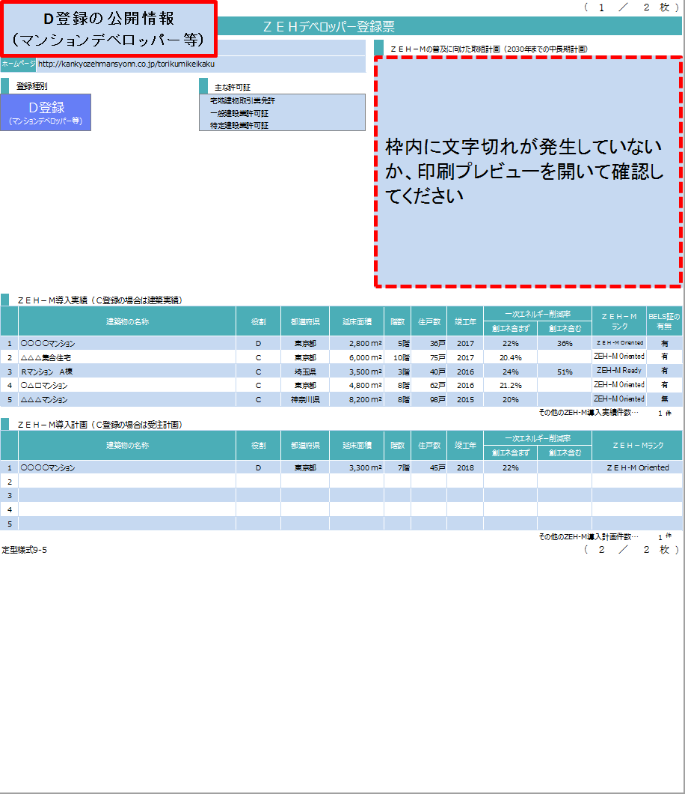
定型様式８－３－１ |  |  |  |  |  |  |  |  |  |  |  |  |  |  |  |  |  |  | （ | １ | ／ | ２ |  | 枚 |  | ）

 |  |  |  |  |  |  | ＺＥＨデベロッパー登録票

法人名 |  |  |  |  |  |  |  |  |  |  |  |  |  | ＺＥＨ－Ｍの普及に向けた取組計画（2030年までの中長期計画）
ホームページ

 | 登録種別 |  |  |  |  |  |  |  |  | 主な許可証
Ｄ登録 (マンションデベロッパー等) |  |  |  |  | Ｃ登録 （建築請負会社等）

 | C登録における対応可能エリアと規模
地域 |  |  | 都道府県 |  |  |  |  |  |  |  | 規模
北海道 |  |  | 北海道
東北 |  |  | 青森 | 岩手 | 宮城 | 秋田 |  | 山形 | 福島
関東 |  |  | 茨城 | 栃木 | 群馬 | 埼玉 |  | 千葉 | 東京 | 神奈川
北陸 |  |  | 新潟 | 富山 | 石川 | 福井
中部 |  |  | 山梨 | 長野 | 岐阜 | 静岡 |  | 愛知 |  |  | 規模を問わず対応可能
近畿 |  |  | 三重 | 滋賀 | 京都 | 大阪 |  | 兵庫 | 奈良 | 和歌山
中国 |  |  | 鳥取 | 島根 | 岡山 | 広島 |  | 山口
四国 |  |  | 徳島 | 香川 | 愛媛 | 高知
九州 |  |  | 福岡 | 佐賀 | 長崎 | 熊本 |  | 大分 | 宮崎 | 鹿児島
沖縄 |  |  | 沖縄

 | ＺＥＨ－Ｍ導入実績（Ｃ登録の場合は建築実績）
 |  | 建築物の名称 |  |  |  |  |  |  |  |  | 役割 | 都道府県 | 延床面積 | 階数 | 住戸数 | 竣工年 | 一次エネルギー削減率 |  |  | ＺＥＨ－Ｍ ランク |  |  | BELS証の有無
 |  |  |  |  |  |  |  |  |  |  |  |  |  |  |  |  | 創エネ含まず | 創エネ含む
1
2
3
4
5
 |  |  |  |  |  |  |  |  |  |  |  |  |  |  |  |  |  | その他のZEH-M導入実績件数… |  |  |  |  |  | 0 | 件
 | ＺＥＨ－Ｍ導入計画（Ｃ登録の場合は受注計画）
 |  | 建築物の名称 |  |  |  |  |  |  |  |  | 役割 | 都道府県 | 延床面積 | 階数 | 住戸数 | 竣工年 | 一次エネルギー削減率 |  |  | ＺＥＨ－Ｍランク
 |  |  |  |  |  |  |  |  |  |  |  |  |  |  |  |  | 創エネ含まず | 創エネ含む
1
2
3
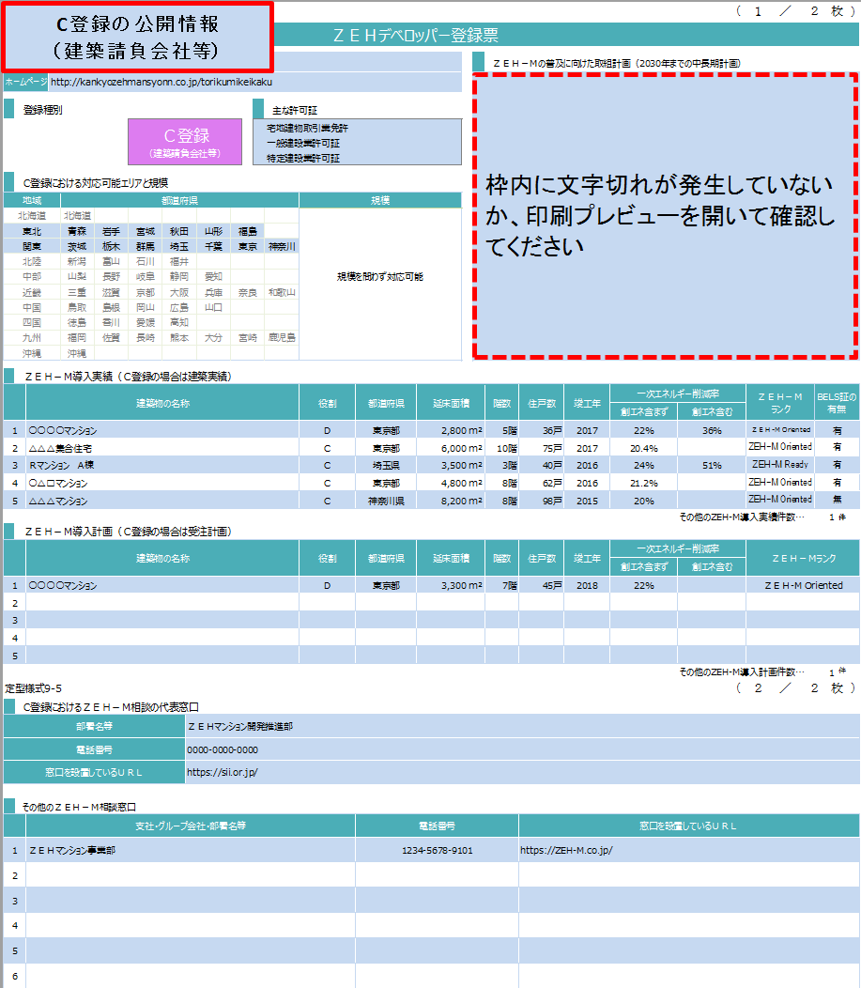
4
5
 |  |  |  |  |  |  |  |  |  |  |  |  |  |  |  |  |  | その他のZEH-M導入計画件数… |  |  |  |  |  | 0 | 件
定型様式８－３－１ |  |  |  |  |  |  |  |  |  |  |  |  |  |  |  |  |  |  | （ | ２ | ／ | ２ |  | 枚 |  | ）

 | C登録におけるＺＥＨ－Ｍ相談の代表窓口
部署名等
電話番号
窓口を設置しているＵＲＬ

 | その他のＺＥＨ－Ｍ相談窓口
 |  | 支社・グループ会社・部署名等 |  |  |  |  |  |  |  |  |  | 電話番号 |  |  | 窓口を設置しているＵＲＬ
1
2
3
4
5
6
7
8
9
10
11
12
13
14
15
16
17
18
19
20
定型様式８－３－１

 | ＺＥＨ－Ｍ相談窓口
 |  | 支社・グループ会社・部署名等 |  |  |  |  |  |  |  |  |  | 電話番号 |  |  | 窓口を設置しているＵＲＬ
21
22
23
24
25
26
27
28
29
30
31
32
33
34
35
36
37
38
39
40
定型様式８－３－１

 | ＺＥＨ－Ｍ相談窓口
 |  | 支社・グループ会社・部署名等 |  |  |  |  |  |  |  |  |  | 電話番号 |  |  | 窓口を設置しているＵＲＬ
41
42
43
44
45
46
47
48
49
50
51
52
53
54
55
56
57
58
59
60
定型様式８－３－１

 | ＺＥＨ－Ｍ相談窓口
 |  | 支社・グループ会社・部署名等 |  |  |  |  |  |  |  |  |  | 電話番号 |  |  | 窓口を設置しているＵＲＬ
61
62
63
64
65
66
67
68
69
70
71
72
73
74
75
76
77
78
79
80

